META Janvier
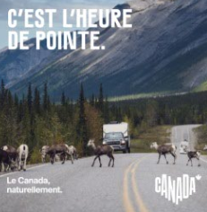
Nom de l'opération | Plateforme | Type d'asset | Format d'asset | Nom de l'asset | Type de texte | Texte | Nombre de caractères | Limite
Générique | META | Standard | 1080x1080 | 1story, 1feed, 1 instant.png | CTA | En savoir plus | 14 | n/a

 |  |  |  |  | Lien CTA - Balises à intégrer | https://www.opodo.fr/promo/office-tourisme/canada/
 |  |  |  |  | Titre | Découvrez le Canada, naturellement 🇨🇦 | 39 | 27

 |  |  |  |  | Texte principal | Bison Futé annonce un trafic particulièrement agité sur les routes canadiennes, sortez les appareils photos et profitez. | 120 | 125
 |  |  |  |  | Sous-Texte |  | 0 | 125


Nom de l'opération | Plateforme | Type d'asset | Format d'asset | Nom de l'asset | Type de texte | Texte | Nombre de caractères | Limite
Générique | META | Standard | 1080x1080 | 2story, 2feed, 2 instant.png | CTA | En savoir plus | 14 | n/a

 |  |  |  |  | Lien CTA - Balises à intégrer | https://www.opodo.fr/promo/office-tourisme/canada/
 |  |  |  |  | Titre | Découvrez le Canada, naturellement 🇨🇦 | 39 | 27

 |  |  |  |  | Texte principal | Une routine comme ça, il n'y a qu'au Canada qu'on peut se l'offrir, que ce soit au quotidien ou en vacances. | 109 | 125
 |  |  |  |  | Sous-Texte |  | 0 | 125

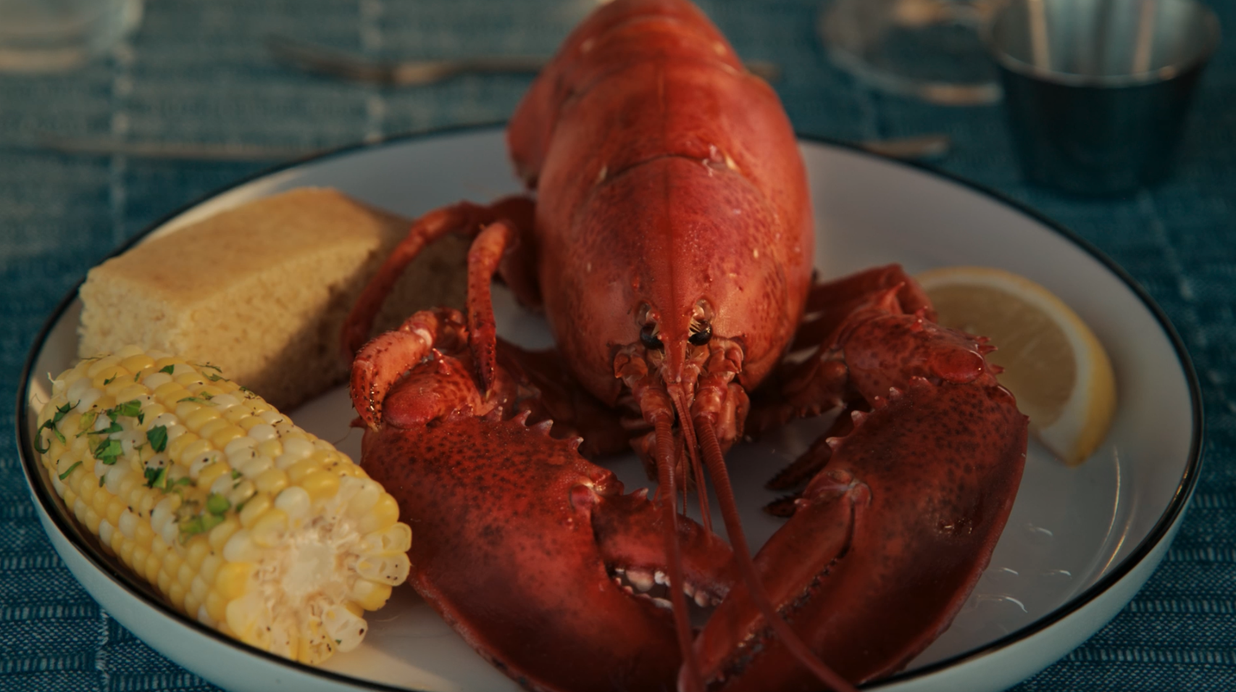
 | Plateforme | Type d'asset | Format d'asset | Nom de l'asset | Type de texte | Texte | Nombre de caractères | Limite
Lobster | META | Standard | 1080x1080 | 2story, 2feed, 2 instant.png | CTA | En savoir plus | 14 | n/a

 |  |  |  |  | Lien CTA - Balises à intégrer | https://www.opodo.fr/promo/office-tourisme/canada/ | https://www.opodo.fr/promo/office-tourisme/canada/ Balises à intégrer | https://www.opodo.fr/promo/office-tourisme/canada/ Balises à intégrer | https://www.opodo.fr/promo/office-tourisme/canada/ Balises à intégrer | https://www.opodo.fr/promo/office-tourisme/canada/ Balises à intégrer | https://www.opodo.fr/promo/office-tourisme/canada/ Balises à intégrer | https://www.opodo.fr/promo/office-tourisme/canada/ Balises à intégrer | https://www.opodo.fr/promo/office-tourisme/canada/ Balises à intégrer | https://www.opodo.fr/promo/office-tourisme/canada/ Balises à intégrer | https://www.opodo.fr/promo/office-tourisme/canada/ Balises à intégrer | https://www.opodo.fr/promo/office-tourisme/canada/ Balises à intégrer | https://www.opodo.fr/promo/office-tourisme/canada/ Balises à intégrer | https://www.opodo.fr/promo/office-tourisme/canada/ Balises à intégrer | https://www.opodo.fr/promo/office-tourisme/canada/ Balises à intégrer | https://www.opodo.fr/promo/office-tourisme/canada/ Balises à intégrer | https://www.opodo.fr/promo/office-tourisme/canada/ Balises à intégrer | https://www.opodo.fr/promo/office-tourisme/canada/ Balises à intégrer | https://www.opodo.fr/promo/office-tourisme/canada/ Balises à intégrer | https://www.opodo.fr/promo/office-tourisme/canada/ Balises à intégrer | https://www.opodo.fr/promo/office-tourisme/canada/ Balises à intégrer | https://www.opodo.fr/promo/office-tourisme/canada/ Balises à intégrer | https://www.opodo.fr/promo/office-tourisme/canada/ Balises à intégrer | https://www.opodo.fr/promo/office-tourisme/canada/ Balises à intégrer | https://www.opodo.fr/promo/office-tourisme/canada/ Balises à intégrer | https://www.opodo.fr/promo/office-tourisme/canada/ Balises à intégrer | https://www.opodo.fr/promo/office-tourisme/canada/ Balises à intégrer | https://www.opodo.fr/promo/office-tourisme/canada/ Balises à intégrer | https://www.opodo.fr/promo/office-tourisme/canada/ Balises à intégrer | https://www.opodo.fr/promo/office-tourisme/canada/ Balises à intégrer | https://www.opodo.fr/promo/office-tourisme/canada/ Balises à intégrer | https://www.opodo.fr/promo/office-tourisme/canada/ Balises à intégrer | https://www.opodo.fr/promo/office-tourisme/canada/ Balises à intégrer | https://www.opodo.fr/promo/office-tourisme/canada/ Balises à intégrer | https://www.opodo.fr/promo/office-tourisme/canada/ Balises à intégrer | https://www.opodo.fr/promo/office-tourisme/canada/ Balises à intégrer | https://www.opodo.fr/promo/office-tourisme/canada/ Balises à intégrer | https://www.opodo.fr/promo/office-tourisme/canada/ Balises à intégrer | https://www.opodo.fr/promo/office-tourisme/canada/ Balises à intégrer | https://www.opodo.fr/promo/office-tourisme/canada/ Balises à intégrer | https://www.opodo.fr/promo/office-tourisme/canada/ Balises à intégrer | https://www.opodo.fr/promo/office-tourisme/canada/ Balises à intégrer | https://www.opodo.fr/promo/office-tourisme/canada/ Balises à intégrer | https://www.opodo.fr/promo/office-tourisme/canada/ Balises à intégrer | https://www.opodo.fr/promo/office-tourisme/canada/ Balises à intégrer | https://www.opodo.fr/promo/office-tourisme/canada/ Balises à intégrer | https://www.opodo.fr/promo/office-tourisme/canada/ Balises à intégrer | https://www.opodo.fr/promo/office-tourisme/canada/ Balises à intégrer | https://www.opodo.fr/promo/office-tourisme/canada/ Balises à intégrer | https://www.opodo.fr/promo/office-tourisme/canada/ Balises à intégrer | https://www.opodo.fr/promo/office-tourisme/canada/ Balises à intégrer | https://www.opodo.fr/promo/office-tourisme/canada/ Balises à intégrer | https://www.opodo.fr/promo/office-tourisme/canada/ Balises à intégrer | https://www.opodo.fr/promo/office-tourisme/canada/ Balises à intégrer | https://www.opodo.fr/promo/office-tourisme/canada/ Balises à intégrer | https://www.opodo.fr/promo/office-tourisme/canada/ Balises à intégrer | https://www.opodo.fr/promo/office-tourisme/canada/ Balises à intégrer | https://www.opodo.fr/promo/office-tourisme/canada/ Balises à intégrer | https://www.opodo.fr/promo/office-tourisme/canada/ Balises à intégrer | https://www.opodo.fr/promo/office-tourisme/canada/ Balises à intégrer | https://www.opodo.fr/promo/office-tourisme/canada/ Balises à intégrer | https://www.opodo.fr/promo/office-tourisme/canada/ Balises à intégrer | https://www.opodo.fr/promo/office-tourisme/canada/ Balises à intégrer | https://www.opodo.fr/promo/office-tourisme/canada/ Balises à intégrer | https://www.opodo.fr/promo/office-tourisme/canada/ Balises à intégrer | https://www.opodo.fr/promo/office-tourisme/canada/ Balises à intégrer | https://www.opodo.fr/promo/office-tourisme/canada/ Balises à intégrer | https://www.opodo.fr/promo/office-tourisme/canada/ Balises à intégrer | https://www.opodo.fr/promo/office-tourisme/canada/ Balises à intégrer | https://www.opodo.fr/promo/office-tourisme/canada/ Balises à intégrer | https://www.opodo.fr/promo/office-tourisme/canada/ Balises à intégrer | https://www.opodo.fr/promo/office-tourisme/canada/ Balises à intégrer | https://www.opodo.fr/promo/office-tourisme/canada/ Balises à intégrer | https://www.opodo.fr/promo/office-tourisme/canada/ Balises à intégrer | https://www.opodo.fr/promo/office-tourisme/canada/ Balises à intégrer | https://www.opodo.fr/promo/office-tourisme/canada/ Balises à intégrer | https://www.opodo.fr/promo/office-tourisme/canada/ Balises à intégrer | https://www.opodo.fr/promo/office-tourisme/canada/ Balises à intégrer | https://www.opodo.fr/promo/office-tourisme/canada/ Balises à intégrer | https://www.opodo.fr/promo/office-tourisme/canada/ Balises à intégrer | https://www.opodo.fr/promo/office-tourisme/canada/ Balises à intégrer | https://www.opodo.fr/promo/office-tourisme/canada/ Balises à intégrer | https://www.opodo.fr/promo/office-tourisme/canada/ Balises à intégrer | https://www.opodo.fr/promo/office-tourisme/canada/ Balises à intégrer | https://www.opodo.fr/promo/office-tourisme/canada/ Balises à intégrer | https://www.opodo.fr/promo/office-tourisme/canada/ Balises à intégrer | https://www.opodo.fr/promo/office-tourisme/canada/ Balises à intégrer | https://www.opodo.fr/promo/office-tourisme/canada/ Balises à intégrer | https://www.opodo.fr/promo/office-tourisme/canada/ Balises à intégrer | https://www.opodo.fr/promo/office-tourisme/canada/ Balises à intégrer | https://www.opodo.fr/promo/office-tourisme/canada/ Balises à intégrer | https://www.opodo.fr/promo/office-tourisme/canada/ Balises à intégrer | https://www.opodo.fr/promo/office-tourisme/canada/ Balises à intégrer | https://www.opodo.fr/promo/office-tourisme/canada/ Balises à intégrer | https://www.opodo.fr/promo/office-tourisme/canada/ Balises à intégrer | https://www.opodo.fr/promo/office-tourisme/canada/ Balises à intégrer | https://www.opodo.fr/promo/office-tourisme/canada/ Balises à intégrer | https://www.opodo.fr/promo/office-tourisme/canada/ Balises à intégrer | https://www.opodo.fr/promo/office-tourisme/canada/ Balises à intégrer | https://www.opodo.fr/promo/office-tourisme/canada/ Balises à intégrer | https://www.opodo.fr/promo/office-tourisme/canada/ Balises à intégrer | https://www.opodo.fr/promo/office-tourisme/canada/ Balises à intégrer | https://www.opodo.fr/promo/office-tourisme/canada/ Balises à intégrer | https://www.opodo.fr/promo/office-tourisme/canada/ Balises à intégrer | https://www.opodo.fr/promo/office-tourisme/canada/ Balises à intégrer | https://www.opodo.fr/promo/office-tourisme/canada/ Balises à intégrer | https://www.opodo.fr/promo/office-tourisme/canada/ Balises à intégrer | https://www.opodo.fr/promo/office-tourisme/canada/ Balises à intégrer | https://www.opodo.fr/promo/office-tourisme/canada/ Balises à intégrer | https://www.opodo.fr/promo/office-tourisme/canada/ Balises à intégrer | https://www.opodo.fr/promo/office-tourisme/canada/ Balises à intégrer | https://www.opodo.fr/promo/office-tourisme/canada/ Balises à intégrer | https://www.opodo.fr/promo/office-tourisme/canada/ Balises à intégrer | https://www.opodo.fr/promo/office-tourisme/canada/ Balises à intégrer | https://www.opodo.fr/promo/office-tourisme/canada/ Balises à intégrer | https://www.opodo.fr/promo/office-tourisme/canada/ Balises à intégrer | https://www.opodo.fr/promo/office-tourisme/canada/ Balises à intégrer | https://www.opodo.fr/promo/office-tourisme/canada/ Balises à intégrer | https://www.opodo.fr/promo/office-tourisme/canada/ Balises à intégrer | https://www.opodo.fr/promo/office-tourisme/canada/ Balises à intégrer | https://www.opodo.fr/promo/office-tourisme/canada/ Balises à intégrer | https://www.opodo.fr/promo/office-tourisme/canada/ Balises à intégrer | https://www.opodo.fr/promo/office-tourisme/canada/ Balises à intégrer | https://www.opodo.fr/promo/office-tourisme/canada/ Balises à intégrer | https://www.opodo.fr/promo/office-tourisme/canada/ Balises à intégrer | https://www.opodo.fr/promo/office-tourisme/canada/ Balises à intégrer | https://www.opodo.fr/promo/office-tourisme/canada/ Balises à intégrer | https://www.opodo.fr/promo/office-tourisme/canada/ Balises à intégrer | https://www.opodo.fr/promo/office-tourisme/canada/ Balises à intégrer | https://www.opodo.fr/promo/office-tourisme/canada/ Balises à intégrer | https://www.opodo.fr/promo/office-tourisme/canada/ Balises à intégrer | https://www.opodo.fr/promo/office-tourisme/canada/ Balises à intégrer | https://www.opodo.fr/promo/office-tourisme/canada/ Balises à intégrer | https://www.opodo.fr/promo/office-tourisme/canada/ Balises à intégrer | https://www.opodo.fr/promo/office-tourisme/canada/ Balises à intégrer | https://www.opodo.fr/promo/office-tourisme/canada/ Balises à intégrer | https://www.opodo.fr/promo/office-tourisme/canada/ Balises à intégrer | https://www.opodo.fr/promo/office-tourisme/canada/ Balises à intégrer | https://www.opodo.fr/promo/office-tourisme/canada/ Balises à intégrer | https://www.opodo.fr/promo/office-tourisme/canada/ Balises à intégrer | https://www.opodo.fr/promo/office-tourisme/canada/ Balises à intégrer | https://www.opodo.fr/promo/office-tourisme/canada/ Balises à intégrer | https://www.opodo.fr/promo/office-tourisme/canada/ Balises à intégrer | https://www.opodo.fr/promo/office-tourisme/canada/ Balises à intégrer | https://www.opodo.fr/promo/office-tourisme/canada/ Balises à intégrer | https://www.opodo.fr/promo/office-tourisme/canada/ Balises à intégrer | https://www.opodo.fr/promo/office-tourisme/canada/ Balises à intégrer | https://www.opodo.fr/promo/office-tourisme/canada/ Balises à intégrer | https://www.opodo.fr/promo/office-tourisme/canada/ Balises à intégrer | https://www.opodo.fr/promo/office-tourisme/canada/ Balises à intégrer | https://www.opodo.fr/promo/office-tourisme/canada/ Balises à intégrer | https://www.opodo.fr/promo/office-tourisme/canada/ Balises à intégrer | https://www.opodo.fr/promo/office-tourisme/canada/ Balises à intégrer | https://www.opodo.fr/promo/office-tourisme/canada/ Balises à intégrer | https://www.opodo.fr/promo/office-tourisme/canada/ Balises à intégrer | https://www.opodo.fr/promo/office-tourisme/canada/ Balises à intégrer | https://www.opodo.fr/promo/office-tourisme/canada/ Balises à intégrer | https://www.opodo.fr/promo/office-tourisme/canada/ Balises à intégrer | https://www.opodo.fr/promo/office-tourisme/canada/ Balises à intégrer | https://www.opodo.fr/promo/office-tourisme/canada/ Balises à intégrer | https://www.opodo.fr/promo/office-tourisme/canada/ Balises à intégrer | https://www.opodo.fr/promo/office-tourisme/canada/ Balises à intégrer | https://www.opodo.fr/promo/office-tourisme/canada/ Balises à intégrer | https://www.opodo.fr/promo/office-tourisme/canada/ Balises à intégrer | https://www.opodo.fr/promo/office-tourisme/canada/ Balises à intégrer | https://www.opodo.fr/promo/office-tourisme/canada/ Balises à intégrer | https://www.opodo.fr/promo/office-tourisme/canada/ Balises à intégrer | https://www.opodo.fr/promo/office-tourisme/canada/ Balises à intégrer | https://www.opodo.fr/promo/office-tourisme/canada/ Balises à intégrer | https://www.opodo.fr/promo/office-tourisme/canada/ Balises à intégrer | https://www.opodo.fr/promo/office-tourisme/canada/ Balises à intégrer | https://www.opodo.fr/promo/office-tourisme/canada/ Balises à intégrer | https://www.opodo.fr/promo/office-tourisme/canada/ Balises à intégrer | https://www.opodo.fr/promo/office-tourisme/canada/ Balises à intégrer | https://www.opodo.fr/promo/office-tourisme/canada/ Balises à intégrer | https://www.opodo.fr/promo/office-tourisme/canada/ Balises à intégrer | https://www.opodo.fr/promo/office-tourisme/canada/ Balises à intégrer | https://www.opodo.fr/promo/office-tourisme/canada/ Balises à intégrer | https://www.opodo.fr/promo/office-tourisme/canada/ Balises à intégrer | https://www.opodo.fr/promo/office-tourisme/canada/ Balises à intégrer | https://www.opodo.fr/promo/office-tourisme/canada/ Balises à intégrer | https://www.opodo.fr/promo/office-tourisme/canada/ Balises à intégrer | https://www.opodo.fr/promo/office-tourisme/canada/ Balises à intégrer | https://www.opodo.fr/promo/office-tourisme/canada/ Balises à intégrer | https://www.opodo.fr/promo/office-tourisme/canada/ Balises à intégrer | https://www.opodo.fr/promo/office-tourisme/canada/ Balises à intégrer | https://www.opodo.fr/promo/office-tourisme/canada/ Balises à intégrer | https://www.opodo.fr/promo/office-tourisme/canada/ Balises à intégrer | https://www.opodo.fr/promo/office-tourisme/canada/ Balises à intégrer | https://www.opodo.fr/promo/office-tourisme/canada/ Balises à intégrer | https://www.opodo.fr/promo/office-tourisme/canada/ Balises à intégrer | https://www.opodo.fr/promo/office-tourisme/canada/ Balises à intégrer | https://www.opodo.fr/promo/office-tourisme/canada/ Balises à intégrer | https://www.opodo.fr/promo/office-tourisme/canada/ Balises à intégrer | https://www.opodo.fr/promo/office-tourisme/canada/ Balises à intégrer | https://www.opodo.fr/promo/office-tourisme/canada/ Balises à intégrer | https://www.opodo.fr/promo/office-tourisme/canada/ Balises à intégrer | https://www.opodo.fr/promo/office-tourisme/canada/ Balises à intégrer | https://www.opodo.fr/promo/office-tourisme/canada/ Balises à intégrer | https://www.opodo.fr/promo/office-tourisme/canada/ Balises à intégrer | https://www.opodo.fr/promo/office-tourisme/canada/ Balises à intégrer | https://www.opodo.fr/promo/office-tourisme/canada/ Balises à intégrer | https://www.opodo.fr/promo/office-tourisme/canada/ Balises à intégrer | https://www.opodo.fr/promo/office-tourisme/canada/ Balises à intégrer | https://www.opodo.fr/promo/office-tourisme/canada/ Balises à intégrer | https://www.opodo.fr/promo/office-tourisme/canada/ Balises à intégrer | https://www.opodo.fr/promo/office-tourisme/canada/ Balises à intégrer | https://www.opodo.fr/promo/office-tourisme/canada/ Balises à intégrer | https://www.opodo.fr/promo/office-tourisme/canada/ Balises à intégrer | https://www.opodo.fr/promo/office-tourisme/canada/ Balises à intégrer | https://www.opodo.fr/promo/office-tourisme/canada/ Balises à intégrer | https://www.opodo.fr/promo/office-tourisme/canada/ Balises à intégrer | https://www.opodo.fr/promo/office-tourisme/canada/ Balises à intégrer | https://www.opodo.fr/promo/office-tourisme/canada/ Balises à intégrer | https://www.opodo.fr/promo/office-tourisme/canada/ Balises à intégrer | https://www.opodo.fr/promo/office-tourisme/canada/ Balises à intégrer | https://www.opodo.fr/promo/office-tourisme/canada/ Balises à intégrer | https://www.opodo.fr/promo/office-tourisme/canada/ Balises à intégrer | https://www.opodo.fr/promo/office-tourisme/canada/ Balises à intégrer | https://www.opodo.fr/promo/office-tourisme/canada/ Balises à intégrer | https://www.opodo.fr/promo/office-tourisme/canada/ Balises à intégrer | https://www.opodo.fr/promo/office-tourisme/canada/ Balises à intégrer | https://www.opodo.fr/promo/office-tourisme/canada/ Balises à intégrer | https://www.opodo.fr/promo/office-tourisme/canada/ Balises à intégrer | https://www.opodo.fr/promo/office-tourisme/canada/ Balises à intégrer | https://www.opodo.fr/promo/office-tourisme/canada/ Balises à intégrer | https://www.opodo.fr/promo/office-tourisme/canada/ Balises à intégrer | https://www.opodo.fr/promo/office-tourisme/canada/ Balises à intégrer | https://www.opodo.fr/promo/office-tourisme/canada/ Balises à intégrer | https://www.opodo.fr/promo/office-tourisme/canada/ Balises à intégrer | https://www.opodo.fr/promo/office-tourisme/canada/ Balises à intégrer | https://www.opodo.fr/promo/office-tourisme/canada/ Balises à intégrer | https://www.opodo.fr/promo/office-tourisme/canada/ Balises à intégrer | https://www.opodo.fr/promo/office-tourisme/canada/ Balises à intégrer | https://www.opodo.fr/promo/office-tourisme/canada/ Balises à intégrer | https://www.opodo.fr/promo/office-tourisme/canada/ Balises à intégrer | https://www.opodo.fr/promo/office-tourisme/canada/ Balises à intégrer | https://www.opodo.fr/promo/office-tourisme/canada/ Balises à intégrer | https://www.opodo.fr/promo/office-tourisme/canada/ Balises à intégrer | https://www.opodo.fr/promo/office-tourisme/canada/ Balises à intégrer | https://www.opodo.fr/promo/office-tourisme/canada/ Balises à intégrer | https://www.opodo.fr/promo/office-tourisme/canada/ Balises à intégrer | https://www.opodo.fr/promo/office-tourisme/canada/ Balises à intégrer | https://www.opodo.fr/promo/office-tourisme/canada/ Balises à intégrer | https://www.opodo.fr/promo/office-tourisme/canada/ Balises à intégrer | https://www.opodo.fr/promo/office-tourisme/canada/ Balises à intégrer | https://www.opodo.fr/promo/office-tourisme/canada/ Balises à intégrer | https://www.opodo.fr/promo/office-tourisme/canada/ Balises à intégrer | https://www.opodo.fr/promo/office-tourisme/canada/ Balises à intégrer | https://www.opodo.fr/promo/office-tourisme/canada/ Balises à intégrer | https://www.opodo.fr/promo/office-tourisme/canada/ Balises à intégrer
 |  |  |  |  | Titre | Découvrez le Canada, naturellement 🇨🇦 | 39 | 27

 |  |  |  |  | Texte principal | Un pince pour casser une pince, c'est cocasse non ? Mais c'est surtout délicieux, et à déguster sur la côté Est du Canada. | 122 | 125
 |  |  |  |  | Sous-Texte |  | 0 | 125

META Février

Nom de l'opération | Plateforme | Type d'asset | Format d'asset | Nom de l'asset | Type de texte | Texte | Nombre de caractères | Limite
Générique | META | Standard | 1080x1080 | 1story, 1feed, 1 instant.png | CTA | En savoir plus | 14 | n/a

 |  |  |  |  | Titre | Découvrez le Canada, naturellement 🇨🇦 | 0 | 27

 |  |  |  |  | Texte principal | Ça change du métro, n'est-ce pas ? Au Canada il y a des aquabus ou des bateaux taxis, à vous de choisir. | 104 | 125
 |  |  |  |  | Sous-Texte |  | 0 | 125


Nom de l'opération | Plateforme | Type d'asset | Format d'asset | Nom de l'asset | Type de texte | Texte | Nombre de caractères | Limite
Générique | META | Standard | 1080x1080 | 2story, 2feed, 2 instant.png | CTA | En savoir plus | 14 | n/a

 |  |  |  |  | Titre | Découvrez le Canada, naturellement 🇨🇦 | 39 | 27

 |  |  |  |  | Texte principal | On n'a pas trouvé meilleure excuse, c'était tout naturel. Au Canada les bains de forêts sont... | 95 | 125
 |  |  |  |  | Sous-Texte |  | 0 | 125


Nom de l'opération | Plateforme | Type d'asset | Format d'asset | Nom de l'asset | Type de texte | Texte | Nombre de caractères | Limite
Whale | META | Standard | 1080x1080 | 1story, 1feed, 1 instant.png | CTA | En savoir plus | 14 | n/a

 |  |  |  |  | Titre | Découvrez le Canada, naturellement 🇨🇦 | 39 | 27

 |  |  |  |  | Texte principal | Parce que l'exceptionnel n'est pas toujours obligé d'être rare pour être unique, le Canada est là pour vous l'offrir. | 117 | 125
 |  |  |  |  | Sous-Texte |  | 0 | 125

META Mars

Nom de l'opération | Plateforme | Type d'asset | Format d'asset | Nom de l'asset | Type de texte | Texte | Nombre de caractères | Limite
Générique | META | Standard | 1080x1080 | 1story, 1feed, 1 instant.png | CTA | En savoir plus | 14 | n/a

 |  |  |  |  | Titre | Découvrez le Canada, naturellement 🇨🇦 | 39 | 27

 |  |  |  |  | Texte principal | Promis, c'est une exception qu'il y ait autant de bouchons. | 60 | 125
 |  |  |  |  | Sous-Texte |  | 0 | 125


Nom de l'opération | Plateforme | Type d'asset | Format d'asset | Nom de l'asset | Type de texte | Texte | Nombre de caractères | Limite
Générique | META | Standard | 1080x1080 | 2story, 2feed, 2 instant.png | CTA | En savoir plus | 14 | n/a

 |  |  |  |  | Titre | Découvrez le Canada, naturellement 🇨🇦 | 39 | 27

 |  |  |  |  | Texte principal | À vivre tous les jours, à toute heure, mais toujours comme une première fois. | 77 | 125
 |  |  |  |  | Sous-Texte |  | 0 | 125

 | Plateforme | Type d'asset | Format d'asset | Nom de l'asset | Type de texte | Texte | Nombre de caractères | Limite
Lobster | META | Standard | 1080x1080 | 2story, 2feed, 2 instant.png | CTA | En savoir plus | 14 | n/a

 |  |  |  |  | Titre | Découvrez le Canada, naturellement 🇨🇦 | 39 | 27

 |  |  |  |  | Texte principal | Un pince pour casser une pince, c'est cocasse non ? Mais c'est surtout délicieux, et à déguster sur la côté Est du Canada. | 122 | 125
 |  |  |  |  | Sous-Texte |  | 0 | 125

META Avril

Nom de l'opération | Plateforme | Type d'asset | Format d'asset | Nom de l'asset | Type de texte | Texte | Nombre de caractères | Limite
Générique | META | Standard | 1080x1080 | 1story, 1feed, 1 instant.png | CTA | En savoir plus | 14 | n/a

 |  |  |  |  | Titre | Découvrez le Canada, naturellement 🇨🇦 | 39 | 27

 |  |  |  |  | Texte principal | Et bientôt, ce sera votre ville préférée. | 41 | 125
 |  |  |  |  | Sous-Texte |  | 0 | 125


Nom de l'opération | Plateforme | Type d'asset | Format d'asset | Nom de l'asset | Type de texte | Texte | Nombre de caractères | Limite
Générique | META | Standard | 1080x1080 | 2story, 2feed, 2 instant.png | CTA | En savoir plus | 14 | n/a

 |  |  |  |  | Titre | Découvrez le Canada, naturellement 🇨🇦 | 39 | 27

 |  |  |  |  | Texte principal | Un pays à l'image de ses habitants : acceptante, cosmopolite, unique. | 69 | 125
 |  |  |  |  | Sous-Texte |  | 0 | 125

Nom de l'opération | Plateforme | Type d'asset | Format d'asset | Nom de l'asset | Type de texte | Texte | Nombre de caractères | Limite
Whale | META | Standard | 1080x1080 | 1story, 1feed, 1 instant.png | CTA | En savoir plus | 14 | n/a

 |  |  |  |  | Titre | Découvrez le Canada, naturellement 🇨🇦 | 39 | 27

 |  |  |  |  | Texte principal | Parce que l'exceptionnel n'est pas toujours obligé d'être rare pour être unique, le Canada est là pour vous l'offrir. | 117 | 125
 |  |  |  |  | Sous-Texte |  | 0 | 125

META Mai

Nom de l'opération | Plateforme | Type d'asset | Format d'asset | Nom de l'asset | Type de texte | Texte | Nombre de caractères | Limite
Générique | META | Standard | 1080x1080 | 1story, 1feed, 1 instant.png | CTA | En savoir plus | 14 | n/a

 |  |  |  |  | Titre | Découvrez le Canada, naturellement 🇨🇦 | 39 | 27

 |  |  |  |  | Texte principal | Pas besoin de GPS, laissez-vous juste guider par la beauté du paysage. | 70 | 125
 |  |  |  |  | Sous-Texte |  | 0 | 125


Nom de l'opération | Plateforme | Type d'asset | Format d'asset | Nom de l'asset | Type de texte | Texte | Nombre de caractères | Limite
Générique | META | Standard | 1080x1080 | 2story, 2feed, 2 instant.png | CTA | En savoir plus | 14 | n/a

 |  |  |  |  | Titre | Découvrez le Canada, naturellement 🇨🇦 | 39 | 27

 |  |  |  |  | Texte principal | Sortez la parka, les jumelles, et profitez simplement du spectacle. | 67 | 125
 |  |  |  |  | Sous-Texte |  | 0 | 125

 | Plateforme | Type d'asset | Format d'asset | Nom de l'asset | Type de texte | Texte | Nombre de caractères | Limite
Lobster | META | Standard | 1080x1080 | 2story, 2feed, 2 instant.png | CTA | En savoir plus | 14 | n/a

 |  |  |  |  | Titre | Découvrez le Canada, naturellement 🇨🇦 | 39 | 27

 |  |  |  |  | Texte principal | Un pince pour casser une pince, c'est cocasse non ? Mais c'est surtout délicieux, et à déguster sur la côté Est du Canada. | 122 | 125
 |  |  |  |  | Sous-Texte |  | 0 | 125

META Juin

Nom de l'opération | Plateforme | Type d'asset | Format d'asset | Nom de l'asset | Type de texte | Texte | Nombre de caractères | Limite
Générique | META | Standard | 1080x1080 | 1story, 1feed, 1 instant.png | CTA | En savoir plus | 14 | n/a

 |  |  |  |  | Titre | Découvrez le Canada, naturellement 🇨🇦 | 39 | 27

 |  |  |  |  | Texte principal | Tout va bien, vous n'avez plus que 2 millions d'autres lacs à découvrir. | 72 | 125
 |  |  |  |  | Sous-Texte |  | 0 | 125


Nom de l'opération | Plateforme | Type d'asset | Format d'asset | Nom de l'asset | Type de texte | Texte | Nombre de caractères | Limite
Générique | META | Standard | 1080x1080 | 2story, 2feed, 2 instant.png | CTA | En savoir plus | 14 | n/a

 |  |  |  |  | Titre | Découvrez le Canada, naturellement 🇨🇦 | 39 | 27

 |  |  |  |  | Texte principal | Attention, il y aura peut-être 1 ou 2 chiens de prairies sur le chemin. | 72 | 125
 |  |  |  |  | Sous-Texte |  | 0 | 125

Nom de l'opération | Plateforme | Type d'asset | Format d'asset | Nom de l'asset | Type de texte | Texte | Nombre de caractères | Limite
Whale | META | Standard | 1080x1080 | 1story, 1feed, 1 instant.png | CTA | En savoir plus | 14 | n/a

 |  |  |  |  | Titre | Découvrez le Canada, naturellement 🇨🇦 | 39 | 27

 |  |  |  |  | Texte principal | Parce que l'exceptionnel n'est pas toujours obligé d'être rare pour être unique, le Canada est là pour vous l'offrir. | 117 | 125
 |  |  |  |  | Sous-Texte |  | 0 | 125

SEARCH
Annonce Google Search |  |  |  | Nom de l'entreprise : DESTINATION CANADA
 |  |  |  | Numéro de téléphone :
Type de texte | Texte | Nombre de caractères | Limite | Fournir le logo de votre entreprise/marque
Titre | Partez au Canada | 16 | 30 | L'ajout d'images (format carré) positionnées à droite des liens annexes. (Il est nécessaire d'avoir une image simple et non chargée, sans écriture).
Titre | Le Canada, naturellement | 24 | 30
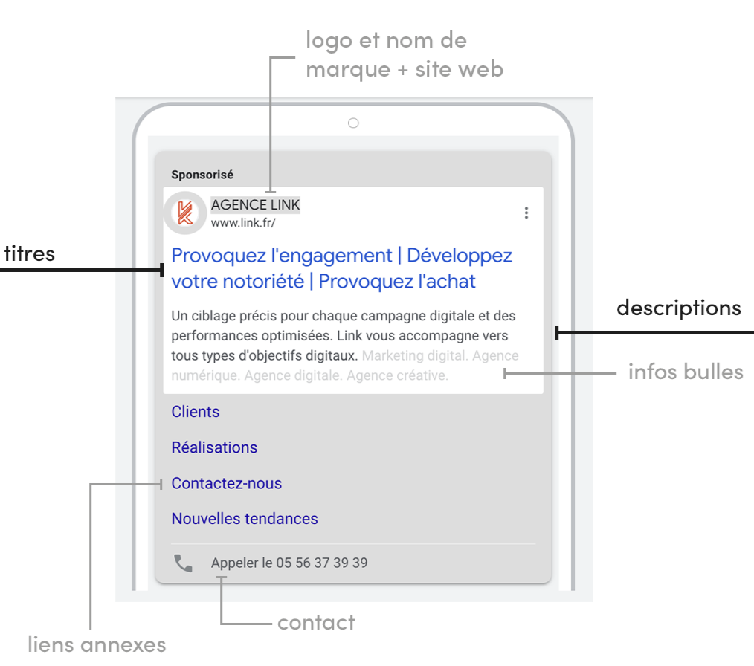
Titre | Naturellement, d'Est en Ouest | 29 | 30
Titre | Le Canada n'attend que vous | 27 | 30
Titre | Le Canada vous tend les bras | 28 | 30
Titre | Nature sauvage et traditions | 28 | 30
Titre | Culture et aventures | 20 | 30
Titre | Voyez le Canada autrement | 25 | 30
Titre | Accueil et inclusivité | 22 | 30
Les titres et les descriptions sont affichés de manière aléatoire en fonction de la requête du client.
Il est possible d'épingler 1 titre et 1 description pour rester affiché en première position.
Titre (épinglé) | LeCanadaNaturellement.fr | 25 | 30
Titre | Envolez-vous pour le Canada | 27 | 30
Titre | Découvrez le Canada | 19 | 30
Les infos bulles sont des accroches. Elles permettent d'afficher du texte supplémentaire sur certains aspects populaires ou uniques de votre entreprise dans votre annonce. Vous pouvez ainsi mettre en avant des offres promotionnelles comme "livraison gratuite" ou "service client 24h/24, 7j/7".
Titre | Voyagez au Canada | 17 | 30
Titre | Visitez le Canada | 18 | 30
Titre | Bookez votre vol aujourd'hui | 28 | 30
Description | Cultures ancestrales, nature grandiose, aventures humaines et accueil chaleureux | 80 | 90
Description | Immersion au cœur de la culture canadienne : cuisine, arts et traditions | 73 | 90
Description | Nature sans filtre, richesse culturelle et un accueil d'une chaleur inégalable | 79 | 90
Description | De la côte Est à la côte Ouest : profitez du spectacle, tout naturellement | 74 | 90
Infos bulles | Le Canada, naturellement | 24 | 25
Infos bulles | Aventures authentiques | 22 | 25
et descriptions des liens annexes
Infos bulles | Visites accessibles | 19 | 25
Infos bulles | Rencontres mémorables | 21 | 25
Les liens annexes ajoutent à votre annonce des liens hypertextes supplémentaires qui redirigent les utilisateurs vers des pages spécifiques de votre site Web.
Ces liens sont situés en dessous des descriptions et infos bulles.
Infos bulles | Culture cosmopolite | 20 | 25
Infos bulles | Cuisine savoureuse | 18 | 25
Infos bulles | Patrimoine et histoires | 23 | 25
Infos bulles | Découvertes inoubliables | 24 | 25
Infos bulles | Balades en pleine nature | 24 | 25
Infos bulles | Destination inclusive | 22 | 25
Infos bulles | Handitourisme | 14 | 25
Les liens annexes doivent s'accompagner d'une description. Il s'agit d'informations supplémentaires positionnées sous les liens annexes. Cela permet aux internautes de savoir à quoi s'attendre s'ils cliquent dessus.
Les liens annexes correspondent à des rubriques de votre site.
Infos bulles | Culture autochtone | 18 | 25
Infos bulles | Emotions & traditions | 21 | 25
Infos bulles | Festivités pour tous | 20 | 25
Infos bulles | Aventures humaines | 18 | 25
Infos bulles | Le Canada d'Est en Ouest | 24 | 25
Infos bulles | Expériences inspirantes | 24 | 25
Infos bulles | Vols directs depuis la France | 29 | 25
Infos bulles | Itinérances inoubliables | 24 | 25
Infos bulles | Destination d'exception | 23 | 25
Lien annexe 1 (url) | https://travel.destinationcanada.com/fr-fr/destinations
Titre | Choisissez vos destinations | 27 | 25
Description |  | 0 | 35
Description |  | 0 | 35
Lien annexe 2 (url) | https://travel.destinationcanada.com/fr-fr/things-to-do
Titre | Quoi faire au Canada | 20 | 25
Description |  | 0 | 35
Description |  | 0 | 35
Lien annexe 3 (url) | https://travel.destinationcanada.com/fr-fr/travel-info/booking-your-trip
Titre | Réservez votre voyage | 21 | 25
Description |  | 0 | 35
Description |  | 0 | 35
Lien annexe 4 (url) | https://travel.destinationcanada.com/fr-fr/travel-info/coming-canada
Titre | Venir au Canada | 15 | 25
Description |  | 0 | 35
Description |  | 0 | 35
Lien annexe 5 (url) | https://travel.destinationcanada.com/fr-fr/travel-info/getting-around
Titre | Planifiez votre voyage | 22 | 25
Description |  | 0 | 35
Description |  | 0 | 35
Lien annexe 6 (url) | https://travel.destinationcanada.com/fr-fr/offres
Titre | Découvrez les offres | 20 | 25
Description |  | 0 | 35
Description |  | 0 | 35

URL de destination : | https://travel.destinationcanada.com/fr-fr

1 annonce = 1 sujet de communication

